首页
图片1
公司图标
DSYG
东方明珠贸易有限责任公司

商品信息
相关技术情报
公司信息
咨询信息Q/A
案例介绍
库存信息

图片3
公司形象图片2-3张

图片4
公司形象图片2-3张
衔接图片3用
产品类型1
产品类型2
产品类型3

产品类型4
产品类型5
产品类型6

商品检索
关键字检索
收缩性 ○收缩 ○ 非收缩 防水性 ○单层 ○复层
难燃性 ○难燃 ○非难燃 颜色

检索

检索
具体的公司信息参见公司信息画面，这里只显示最新3条公司信息。也可不安装。

公司新闻

-> 商品信息 ->相关技术情报 ->公司信息 -> 咨询信息Q/A ->案例介绍 ->库存信息

D.S.Y.G Trade Ltd.
东方明珠

检索条件
图片1
公司图标
DSYG
东方明珠贸易有限责任公司

商品信息
相关技术情报
公司信息
咨询信息Q/A
案例介绍
库存信息

>产品A类 >产品B类 >产品C类 >产品D类 >产品E类 >产品F类

图片4
公司形象图片2-3张
衔接图片3用
产品类型1
产品类型2
产品类型3

产品类型4
产品类型5
产品类型6

关键字检索
商品检索
收缩性 ○收缩 ○ 非收缩
难燃性 ○难燃 ○非难燃
颜色
种类 ○汽车 ○ 航空/军事
○建筑 ○ 机械
○电子 ○医疗
材质
收缩率
厚度
防水性 ○单层 ○复层
连续使用温度
规格
用途 ○防水 ○防腐 ○电线连接
○电腐 ○末端保护 ○耐药品
○耐候 ○绝缘 ○耐热保护
○识别 ○结束 ○机械保护
温度
柔软度
环境对应
检索

检索
重置

-> 商品信息 ->相关技术情报 ->公司信息 -> 咨询信息Q/A ->案例介绍 ->库存信息

D.S.Y.G Trade Ltd.
东方明珠

检索结果一览
图片1
公司图标
DSYG
东方明珠贸易有限责任公司

商品信息
相关技术情报
公司信息
咨询信息Q/A
案例介绍
库存信息

>产品A类 >产品B类 >产品C类 >产品D类 >产品E类 >产品F类

XX件商品发现

商品检索

2/5
首页
上一页
下一页
末页

商品名 商品性能 规格 连续使用温度 尺寸 收缩率 制作可能颜色

10. TUBE商品A 縮 / 単層 / 難燃 UL / DSA / -35～135℃ 3/64～4inch 50%以上 黒,茶,赤,橙,黄,緑,
MIL(SAE)
经常使用在机械领域


11. TUBE商品B 縮 / 単層 / 難燃 UL / CSA / -55～135℃ 3/64～4inch 50%以上 黒,茶,赤,橙,黄,緑,
MIL(SAE)
色彩丰富，经常使用在电子领域

12. TUBE商品E 縮 / 単層 / 難燃 UL / DSA / -35～135℃ 3/64～4inch 50%以上 黒,茶,赤,橙,黄,緑,
MIL(SAE)
经常使用在机械领域

13. TUBE商品F 縮 / 単層 / 難燃 UL / CSA / -55～135℃ 3/64～4inch 50%以上 黒,茶,赤,橙,黄,緑,
MIL(SAE)
色彩丰富，经常使用在电子领域

14. TUBE商品G 縮 / 単層 / 難燃 UL / DSA / -35～135℃ 3/64～4inch 50%以上 黒,茶,赤,橙,黄,緑,
MIL(SAE)
经常使用在机械领域

15. TUBE商品H 縮 / 単層 / 難燃 UL / CSA / -55～135℃ 3/64～4inch 50%以上 黒,茶,赤,橙,黄,緑,
MIL(SAE)
色彩丰富，经常使用在电子领域

首页
上一页
下一页
末页

-> 商品信息 ->相关技术情报 ->公司信息 -> 咨询信息Q/A ->案例介绍 ->库存信息

D.S.Y.G Trade Ltd.
东方明珠

商品详细结果
图片1
公司图标
DSYG
东方明珠贸易有限责任公司

商品信息
相关技术情报
公司信息
咨询信息Q/A
案例介绍
库存信息

>产品A类 >产品B类 >产品C类 >产品D类 >产品E类 >产品F类

TUBE商品A

特征：
■高耐热性，耐油性，耐化学品
■柔软
■难燃

用途：
■高耐热性，耐油性，耐化学品
■使用在电子领域

式样：
收縮: 非收縮
単層: 电子线
難燃: 难燃
连续使用温度: -35～135℃
规格: 3/64～4inch
颜色: 黒,茶,赤,橙,黄,緑,

耐油性，耐化学品性
汽油 煤油 润滑油 酒精 酸 碱
◎ ○ ○ ○ × ×

特性
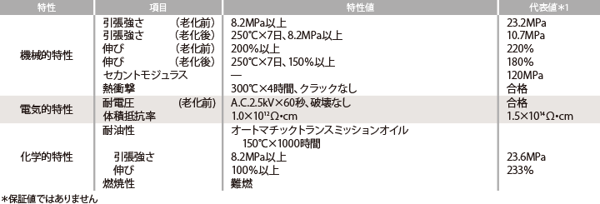

尺寸：
称呼尺寸 内径 壁厚 外径 长度
2.4 × 3.2 2.40+0.20 0.4 3.2+0.30 100以上
4.5 × 5.5 2.40+0.20 0.4 3.2+0.30 100以上
6 × 7 2.40+0.20 0.4 3.2+0.30 100以上

-> 商品信息 ->相关技术情报 ->公司信息 -> 咨询信息Q/A ->案例介绍 ->库存信息

D.S.Y.G Trade Ltd.
东方明珠

库存检索
图片1
公司图标
DSYG
东方明珠贸易有限责任公司

商品信息
相关技术情报
公司信息
咨询信息Q/A
案例介绍
库存信息

>产品A类 >产品B类 >产品C类 >产品D类 >产品E类 >产品F类

商品检索
关键字检索
收缩性 ○收缩 ○ 非收缩 防水性 ○单层 ○复层
难燃性 ○难燃 ○非难燃 颜色

检索

检索

XX件商品发现

库存结果一览

2/5
首页
上一页
下一页
末页

系列 名称 规格 产品号 单价 预定发送日 特急

10. OTHER MACHINE / TOOL TUBE商品A 3/64～4inch 1箱 49000 JPY 4天 2天

11. OTHER MACHINE / TOOL TUBE商品B 3/64～4inch 1箱 49500 JPY 4天 2天

12. OTHER MACHINE / TOOL TUBE商品C 3/64～4inch 1箱 49000 JPY 4天 2天

13. OTHER MACHINE / TOOL TUBE商品D 3/64～4inch 1箱 49500 JPY 4天 2天

14. OTHER MACHINE / TOOL TUBE商品E 3/64～4inch 1箱 49000 JPY 4天 2天
点击商品名称会弹出商品详细结果画面。
15. OTHER MACHINE / TOOL TUBE商品F 3/64～4inch 1箱 49500 JPY 6天 2天

16. OTHER MACHINE / TOOL TUBE商品A 3/64～4inch 1箱 49000 JPY 4天 2天

17. OTHER MACHINE / TOOL TUBE商品B 3/64～4inch 1箱 49500 JPY 4天 2天

18. OTHER MACHINE / TOOL TUBE商品A 3/64～4inch 1箱 49000 JPY 4天 1天

19. OTHER MACHINE / TOOL TUBE商品B 3/64～4inch 1箱 49500 JPY 4天 2天
点击加入购物车按钮，会进入用户登录画面，如果已经登录将直接转入用户信息画面。
20. OTHER MACHINE / TOOL TUBE商品A 3/64～4inch 1箱 49000 JPY 4天 2天

21. OTHER MACHINE / TOOL TUBE商品B 3/64～4inch 1箱 49500 JPY 4天 2天

22. OTHER MACHINE / TOOL TUBE商品A 3/64～4inch 1箱 49000 JPY 4天 2天

首页
上一页
下一页
末页

-> 商品信息 ->相关技术情报 ->公司信息 -> 咨询信息Q/A ->案例介绍 ->库存信息

D.S.Y.G Trade Ltd.
东方明珠

相关技术情报信息
图片1
公司图标
DSYG
东方明珠贸易有限责任公司

商品信息
相关技术情报
公司信息
咨询信息Q/A
案例介绍
库存信息

技 术 情 报

★ 难燃指数
★ 色相
★ 内径收缩率
★ 收缩方法和收缩时的注意事项
★ RoHS, ELV指令的概要和各产品的适合情况
★ UL, CSA规格认证产品
★ 连续使用可能的温度
★ 双层结构
★ 长度变化率
★ 保存条件和自然收缩

● 难燃指数
难燃指数TUBE商品A縮/ 単層 / 難燃以上黒,茶,赤,橙,黄,緑,经常使用在机械领域经常使用在机械领域
经常使用在机械领域经常使用在机械领域经常使用在机械领域
难燃指数TUBE商品A縮/ 単層 / 難燃以上黒,茶,赤,橙,黄,緑,经常使用在机械领域经常使用在机械领域
经常使用在机械领域经常使用在机械领域经常使用在机械领域

● 色相
色相是TUBE商品A縮/ 単層 / 難燃以上黒,茶,赤,橙,黄,緑,经常使用在机械领域经常使用在机械领域
经常使用在机械领域经常使用在机械领域经常使用在机械领域
难燃指数TUBE商品A縮/ 単層 / 難燃以上黒,茶,赤,橙,黄,緑,经常使用在机械领域经常使用在机械领域
经常使用在机械领域经常使用在机械领域经常使用在机械领域

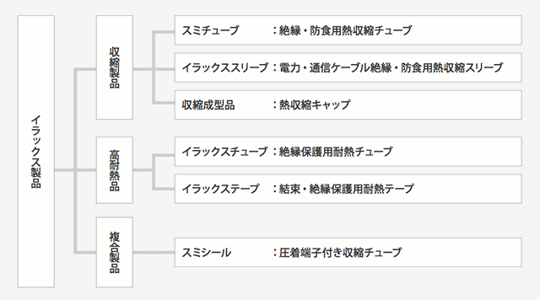

● 内径收缩率
色相是TUBE商品A縮/ 単層 / 難燃以上黒,茶,赤,橙,黄,緑,经常使用在机械领域经常使用在机械领域
经常使用在机械领域经常使用在机械领域经常使用在机械领域
难燃指数TUBE商品A縮/ 単層 / 難燃以上黒,茶,赤,橙,黄,緑,经常使用在机械领域经常使用在机械领域
经常使用在机械领域经常使用在机械领域经常使用在机械领域

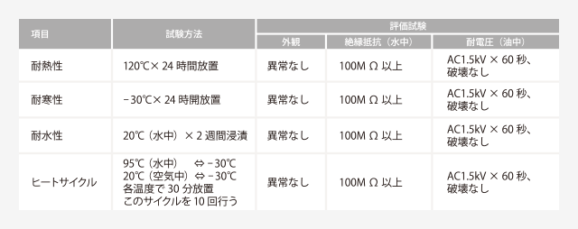

-> 商品信息 ->相关技术情报 ->公司信息 -> 咨询信息Q/A ->案例介绍 ->库存信息

D.S.Y.G Trade Ltd.
东方明珠

案例介绍
图片1
公司图标
DSYG
东方明珠贸易有限责任公司

商品信息
相关技术情报
公司信息
咨询信息Q/A
案例介绍
库存信息

活 用 案 例 介 绍

广泛的商品使用领域

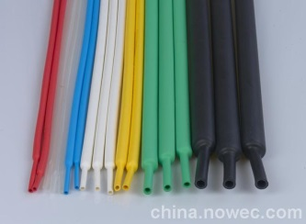
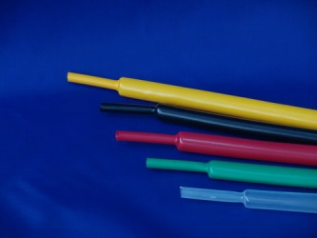
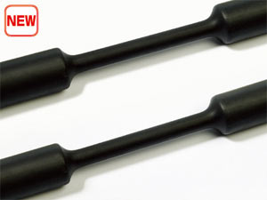


★ 绝缘保护
★ 电子业
★ 绝缘保护
★ 航空业
★ 绝缘保护
★ 机械业
★ 绝缘保护
★ 电子业

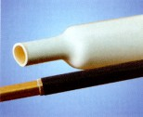
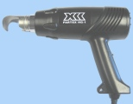
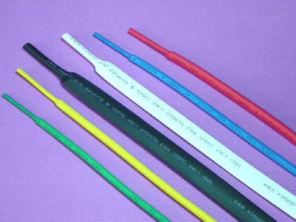
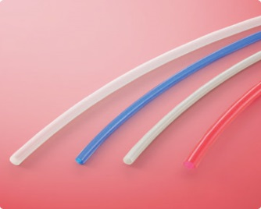

★ 绝缘保护
★ 电子业
★ 绝缘保护
★ 航空业
★ 绝缘保护
★ 机械业
★ 绝缘保护
★ 电子业

-> 商品信息 ->相关技术情报 ->公司信息 -> 咨询信息Q/A ->案例介绍 ->库存信息

D.S.Y.G Trade Ltd.
东方明珠

